Defect_B1
ส่วนจัดการเว็บไซต์
เพิ่มชื่อในส่วนของหัวข้อ เพื่อให้ผู้ใช้เข้าใจและสะดวกต่อการใช้งาน

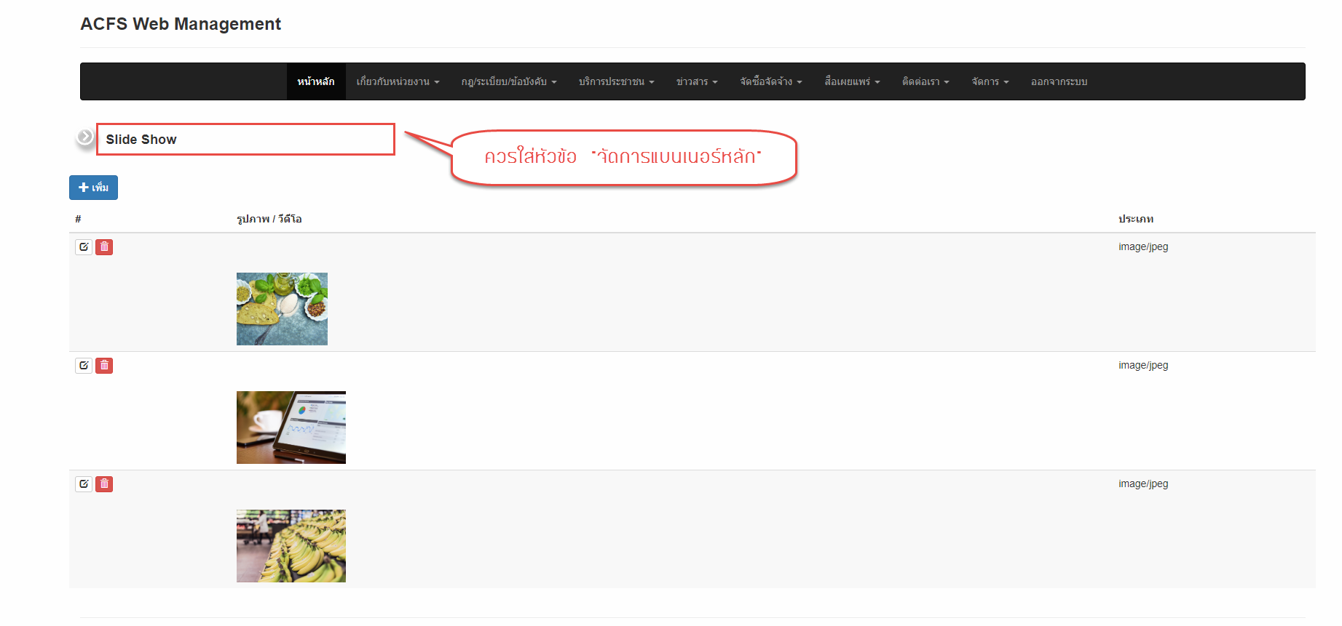

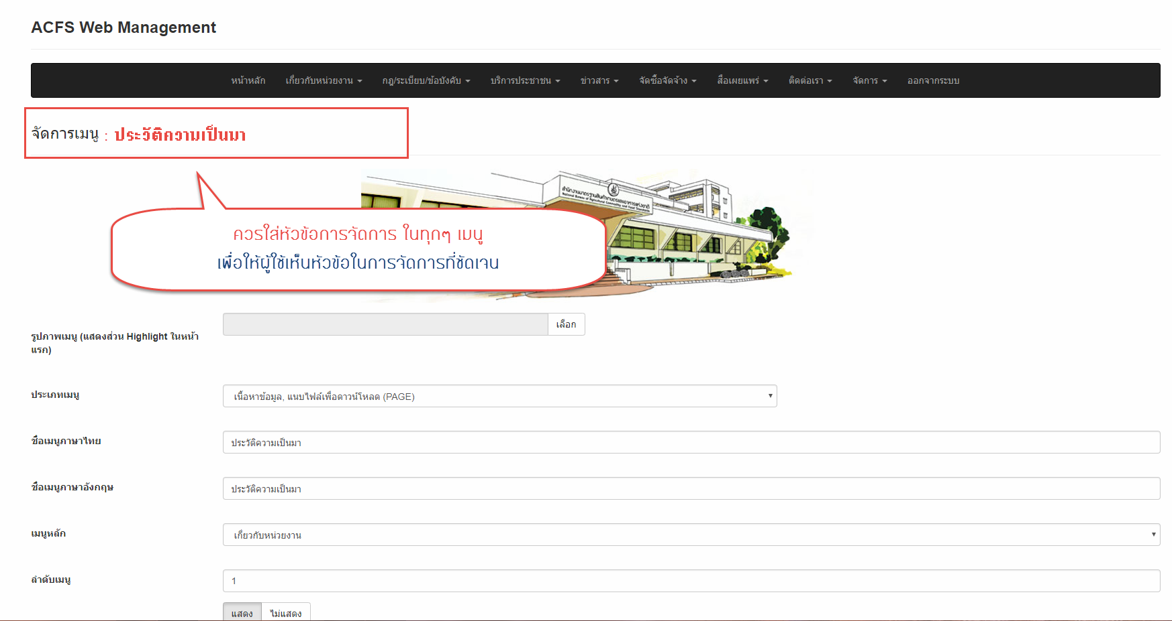

ตัวอย่าง เพิ่มหัวข้อในส่วนของการจัดการ (ทุกๆ หน้าจอ เปลี่ยนหัวข้อตามเมนูนั้นๆ)

Defect_B2
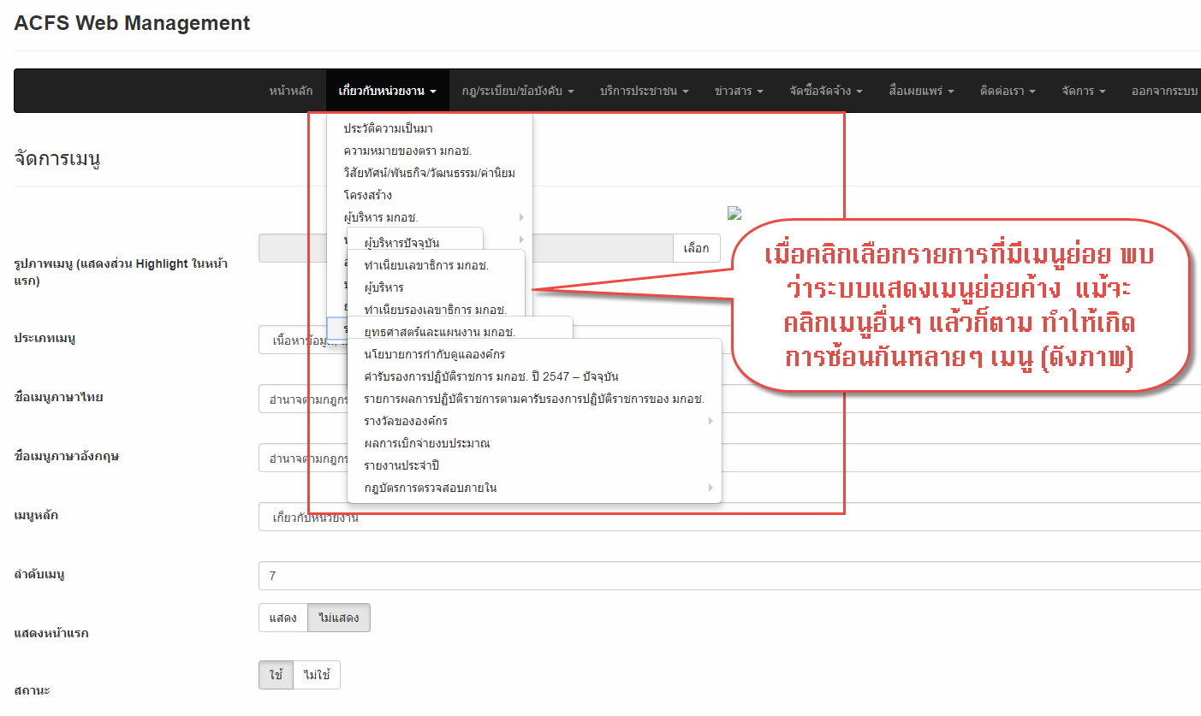
ส่วนจัดการเว็บไซต์
เมื่อคลิกเลือกรายการที่มีเมนูย่อย พบว่าระบบแสดงเมนูย่อยค้าง แม้จะคลิกเมนูอื่นๆ แล้วก็ตาม ระบบก็ไม่ Refresh ให้ใหม่ ทำให้เกิดการซ้อนกันหลายๆ เมนู (ดังภาพ)

Defect_B3
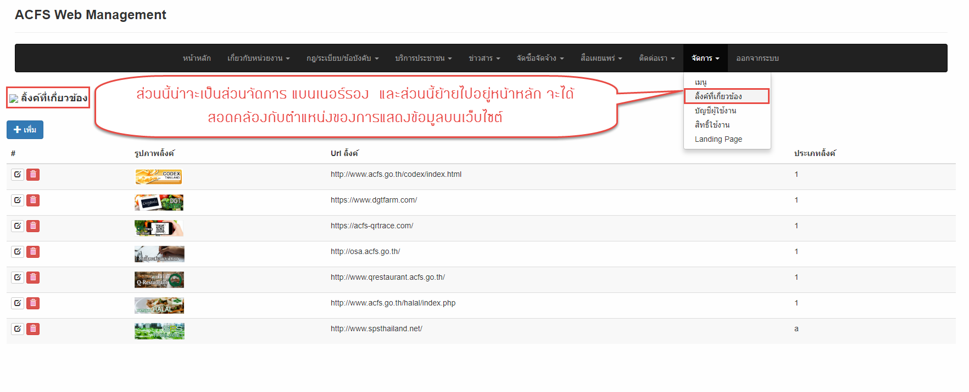
ส่วนจัดการเว็บไซต์
ส่วนนี้...น่าจะเป็นส่วนในการจัดการ "แบนเนอร์รอง" และควรย้ายการจัดการนี้ไปอยู่ "หน้าหลัก" จะได้สอดคล้องกับตำแหน่งของการแสดงข้อมูลบนเว็บไซต์

Defect_B4
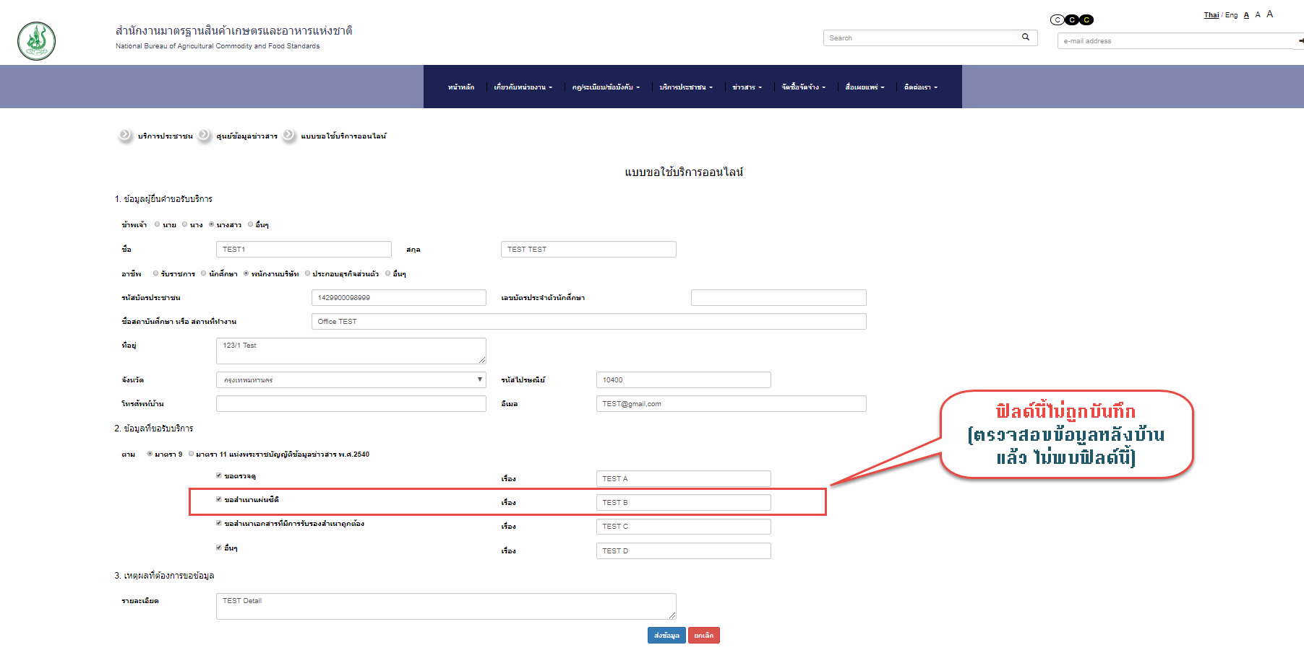
ส่วนจัดการเว็บไซต์
"แบบขอใช้บริการออนไลน์" บันทึกข้อมูลไม่ครบถ้วน

Defect_B5
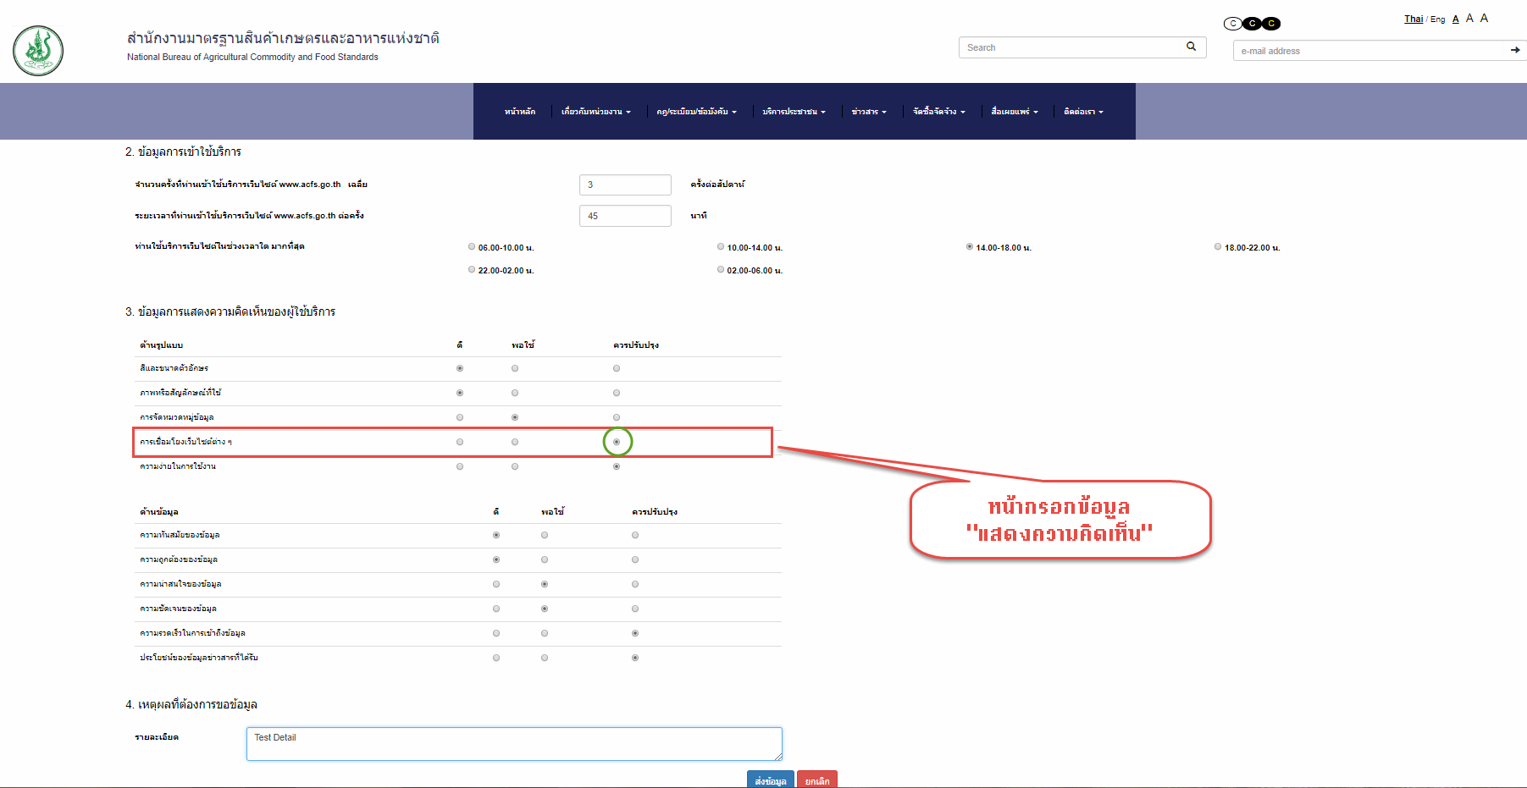
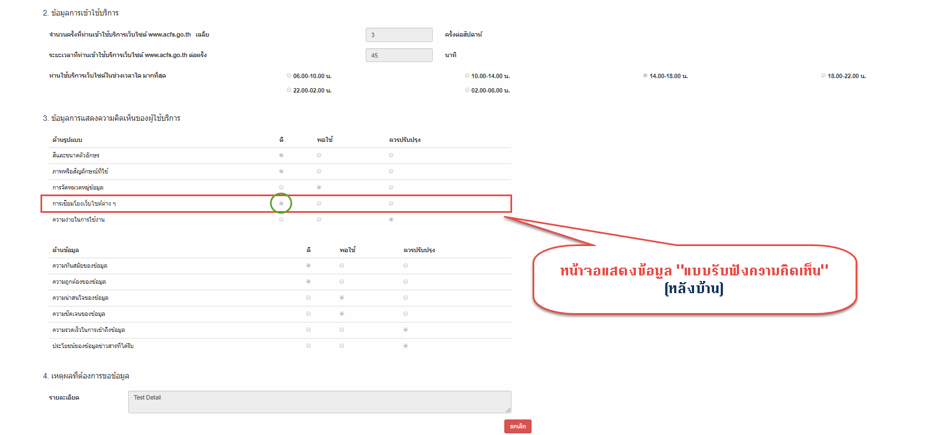
ส่วนจัดการเว็บไซต์
"แบบรับฟังความคิดเห็น" บันทึกข้อมูลไม่ถูกต้อง

Defect_B6
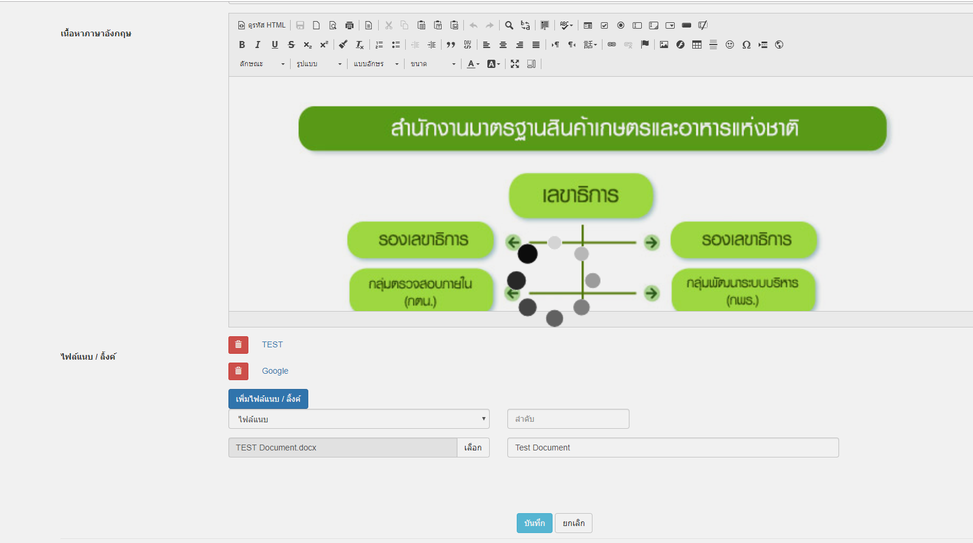
ส่วนจัดการเว็บไซต์
กรณีเพิ่ม "ไฟล์แนบ" แล้วกดบันทึก ระบบแสดงสัญลักษณ์เหมือนกำลังดำเนินการอยู่ตลอดเวลา ทั้งที่บันทึกสำเร็จแล้ว (เช็คจากหน้าบ้าน)
ควรแสดงข้อความแจ้งเตือน "บันทึกเรียบร้อยแล้ว" เพื่อให้ผู้ใช้ทราบสถานะผลการบันทึก

ตัวอย่างการแสดงผลเมื่อกดบันทึก หลังจากแนบไฟล์ (คาดว่าจะจะเป็นเหมือนกันทุกๆ หน้า ที่มีฟังก์ชั่นนี้)

Defect_B8
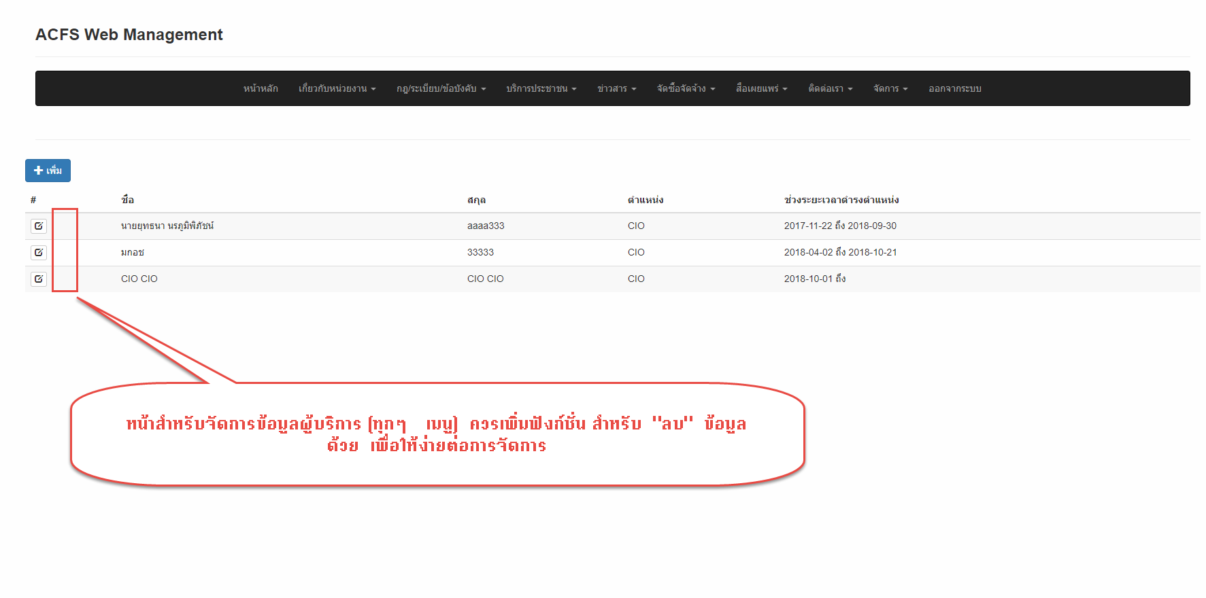
ส่วนจัดการเว็บไซต์
หน้าสำหรับจัดการข้อมูลผู้บริการ (ทุกๆ | เมนู) ควรเพิ่มฟังก์ชั่น สำหรับ "ลบ" ข้อมูลด้วย เพื่อให้ง่ายต่อการจัดการ

Defect_F1
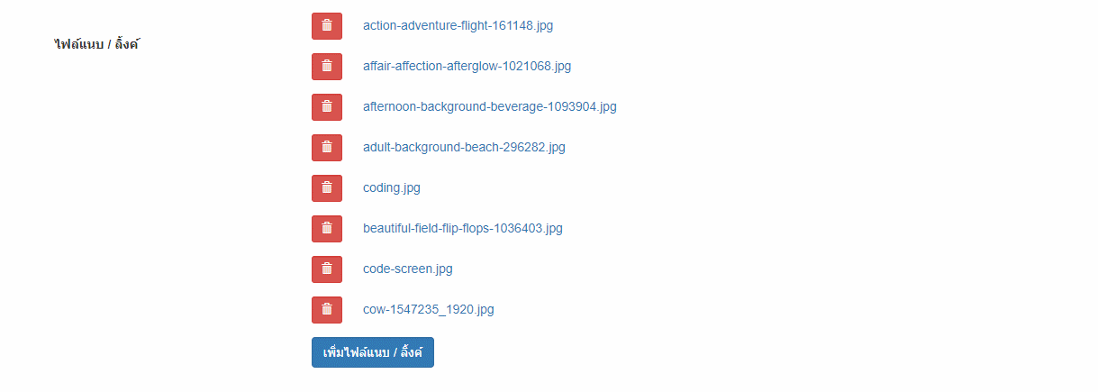
ส่วนหน้าเว็บไซต์
ไม่สามารถแสดง Link ที่ใส่ข้อมูลในหน้า จัดการ Content ต่างๆ ได้สำเร็จ

ตัวอย่างหน้าจอ "วิสัยทัศน์/พันธกิจ/วัฒนธรรม/ค่านิยม"
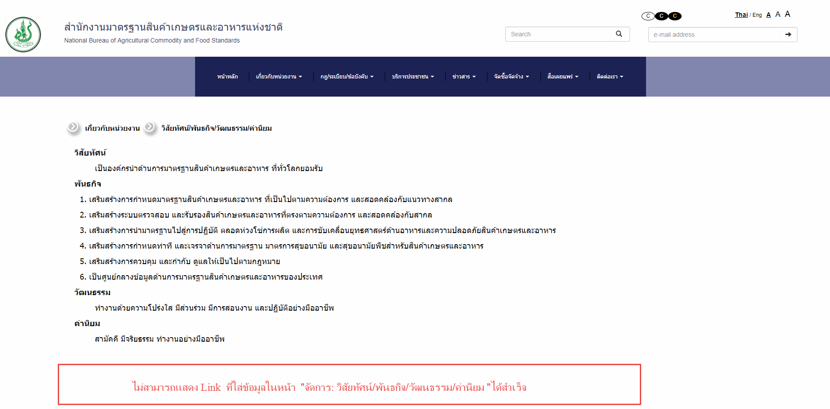

 | ไฟล์/ลิ้งก์ ที่เพิ่มเข้าไป (หลังบ้าน)

Defect_F2
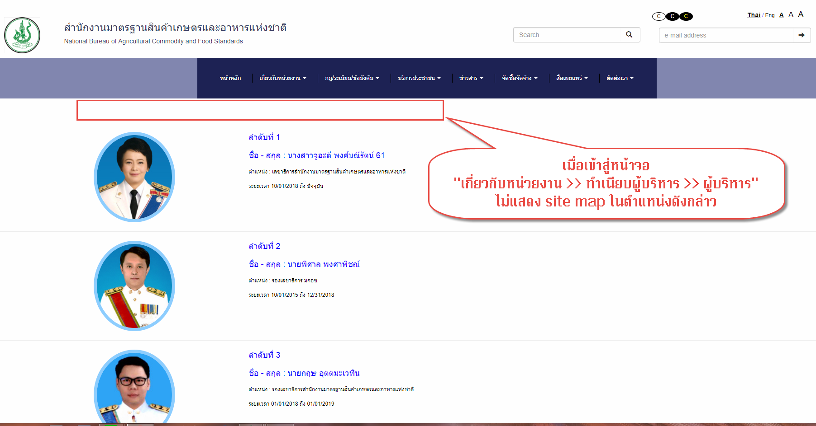
ส่วนหน้าเว็บไซต์
เมื่อเข้าสู่หน้าจอ "เกี่ยวกับหน่วยงาน >> ทำเนียบผู้บริหาร >> ผู้บริหาร" ไม่แสดง site map ในตำแหน่งดังกล่าว

Defect_F3
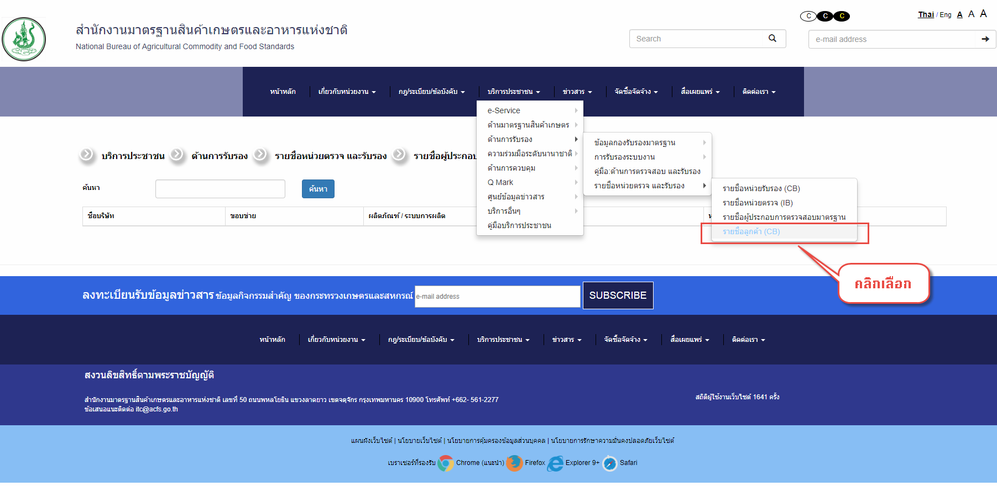
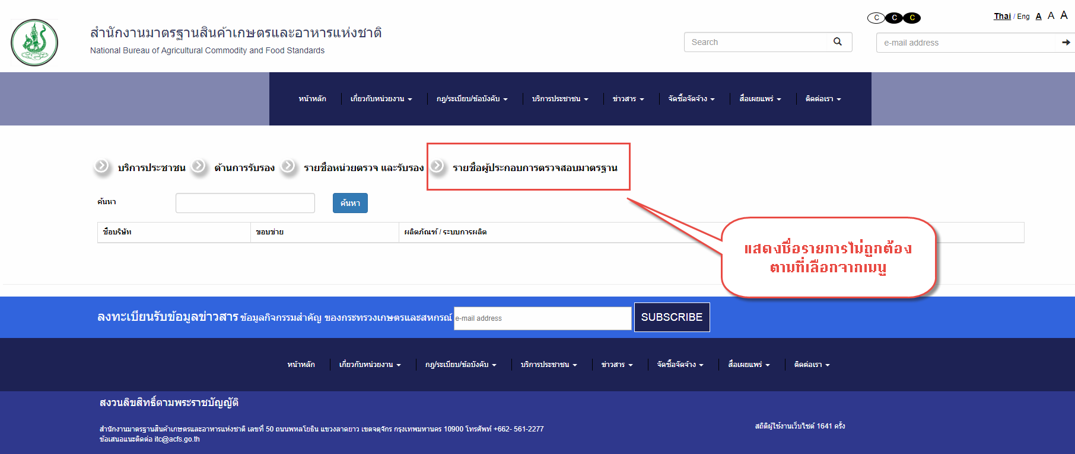
ส่วนหน้าเว็บไซต์
Site Map แสดงชื่อรายการไม่ถูกต้อง ตามที่เลือกจากเมนู

Defect_F4
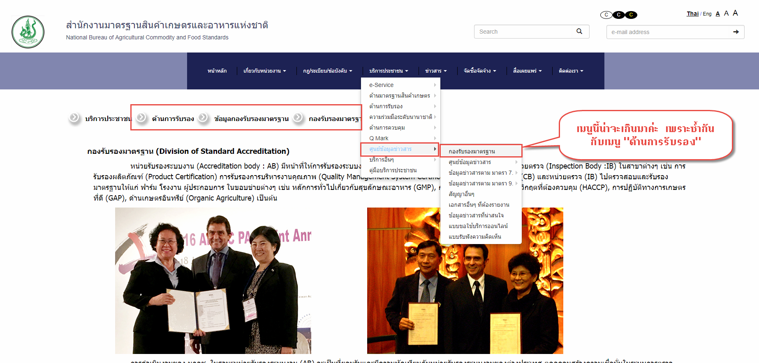
ส่วนหน้าเว็บไซต์
Site Map แสดงชื่อรายการไม่ถูกต้อง ซึ่งอาจเกิดจากเมนูดังกล่าว เกินมาค่ะ เพราะซ้ำกับเมนู "ด้านการรับรอง"

Defect_F5
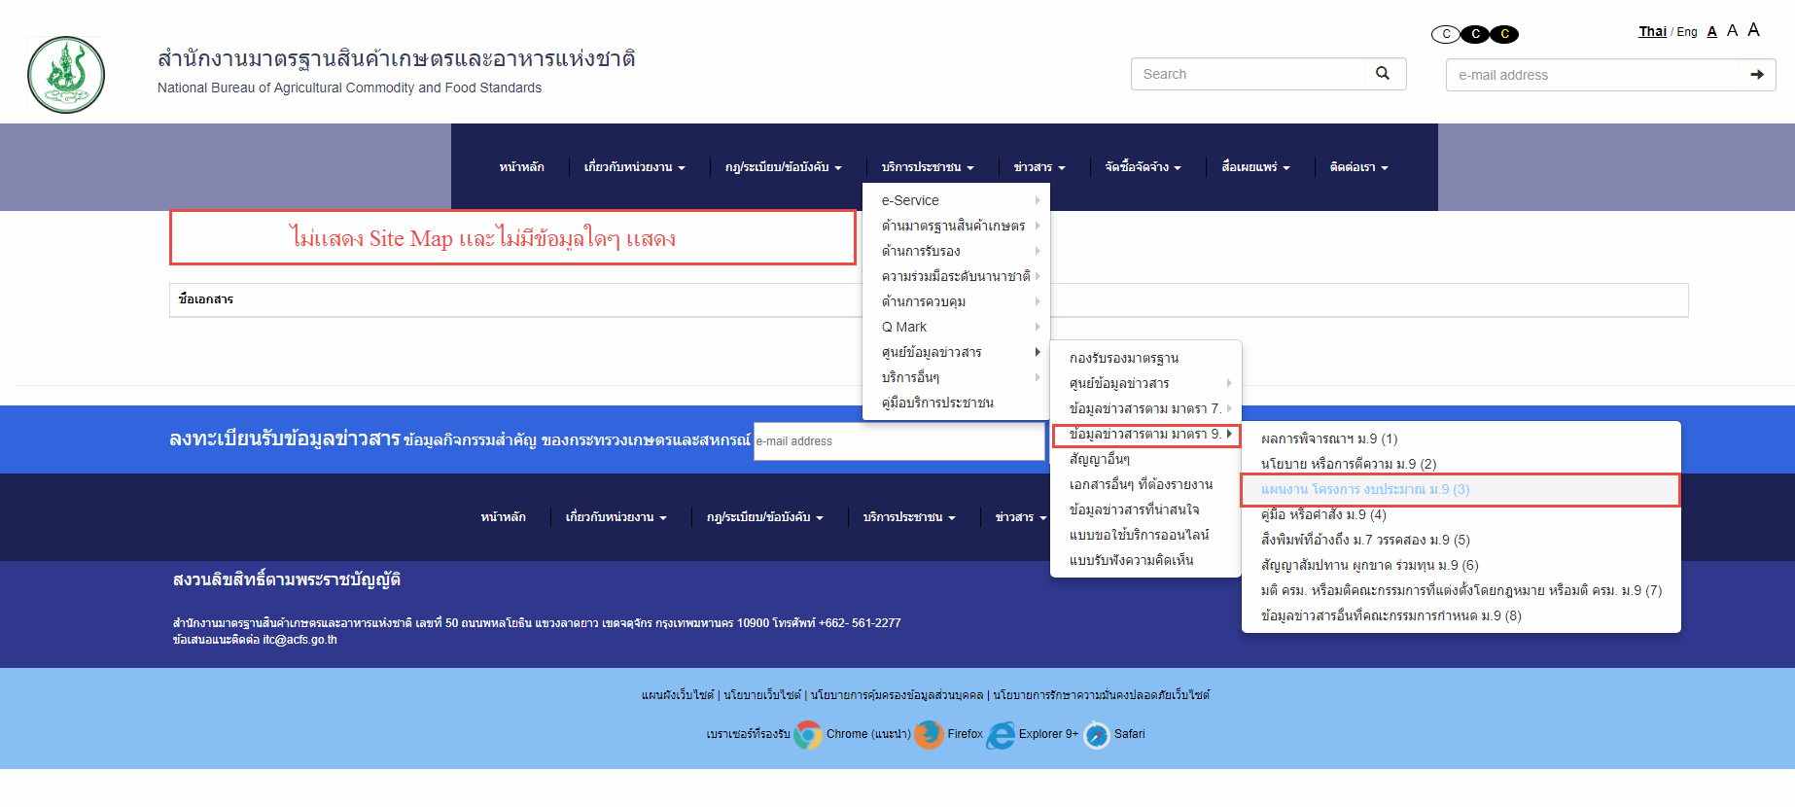
ส่วนหน้าเว็บไซต์
ไม่แสดง Site Map และไม่มีข้อมูลใดๆ แสดงในหน้าจอดังกล่าว ตามที่เลือกจากเมนู

Defect_F6
ส่วนหน้าเว็บไซต์
แก้ไขคำผิดจาก "Fram" เป็น "Farm"

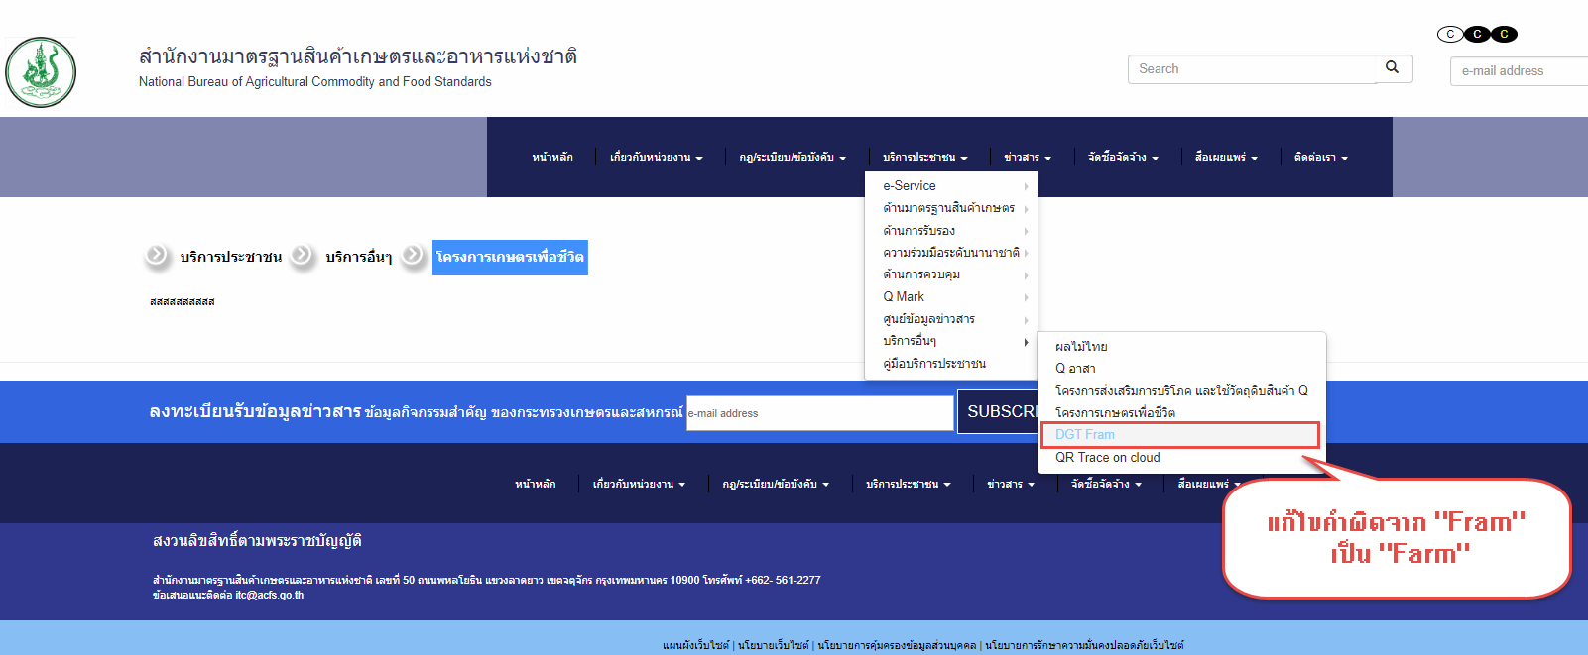

 | รหัสชุดที่สอง

